comds basicos
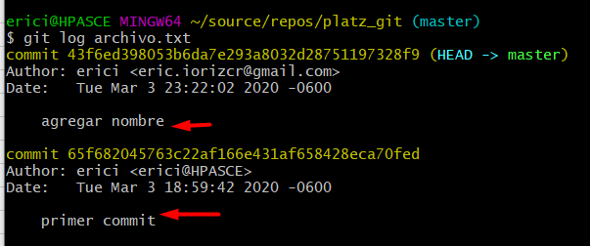
Instalr git

Crear una carpeta
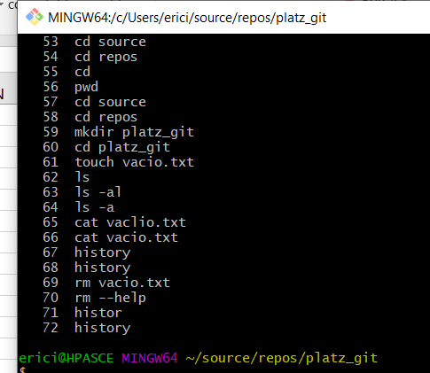

git init

Al inciar el repositorio se crea la carpeta ".git/" que es donde se alojara la base de datos que controlara los cambios del repositorio

git status
 | Muestra historia de git, muestra commits y archivos con cambios o no subidos
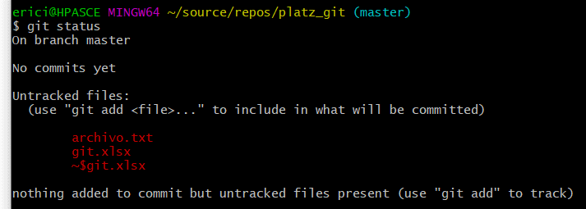

git add
 | Agregar un archivo al rastreo de git
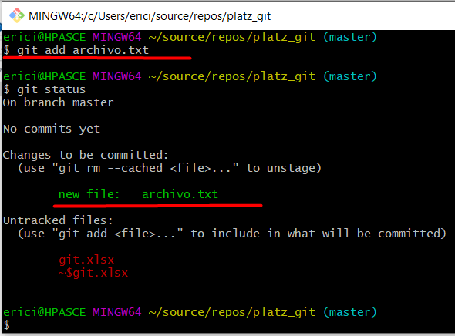

git rm --cached
 | remover el archivo del rastreo de git
 |  | Cached: Para archivos que aun estan en memoria, alojados solo en memoria
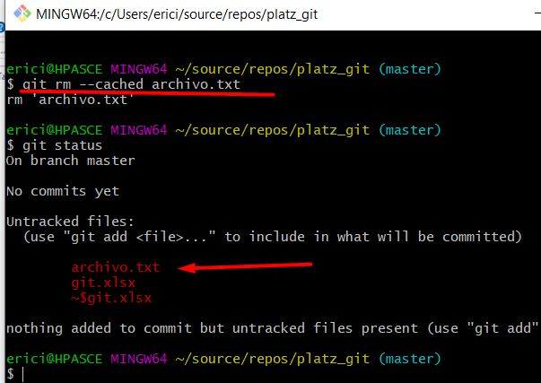

git commit -m "comentario"
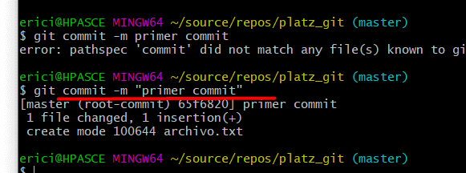

git config --list
 | Mostrar la lista de configuraciones
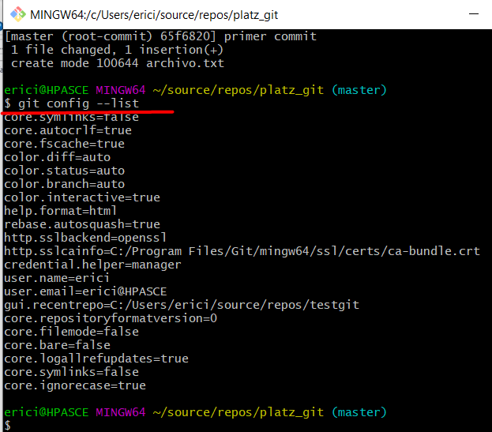

git config --global user.name "Eric"

git config --global user.email "eric.iorizcr@gmail.com"
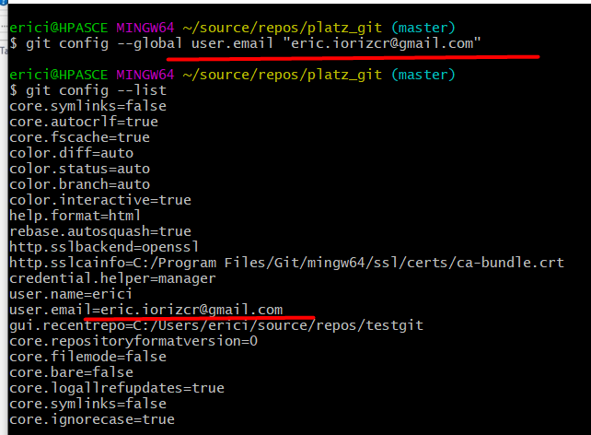

git status
 | Al modificar algun archivo, git detecta los cambios
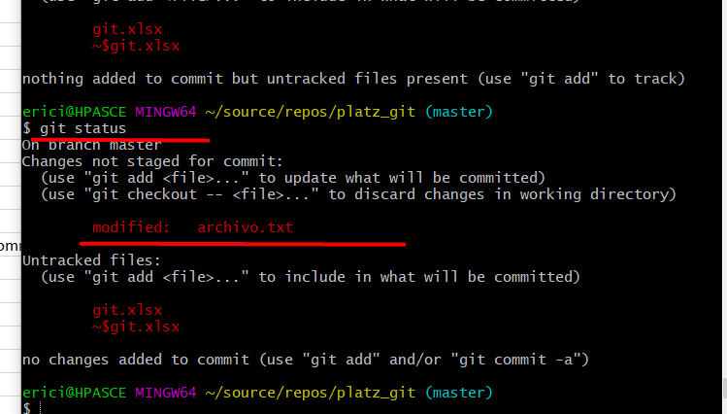

git add
 | para agregar las modificaciones para ser "commit" se debe de usar el comando "add"
 | Se puede usar add seguido de un nombre de archivo
 | SI despues de add se usa un punto "." indica que se agreguen todos los archivos
 | En el siguiente ejemplo se usa el punto pero arroja error por que el archivo excel esta abierto y bloqueado

git status
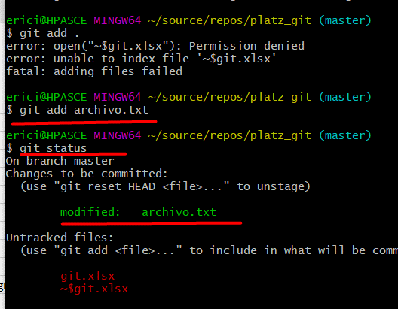

git commit -m

git log
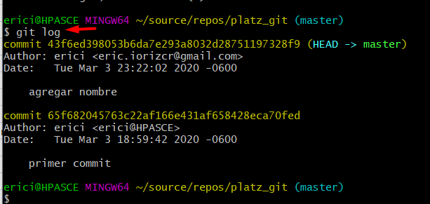

git log "archivo"

cmds versiones
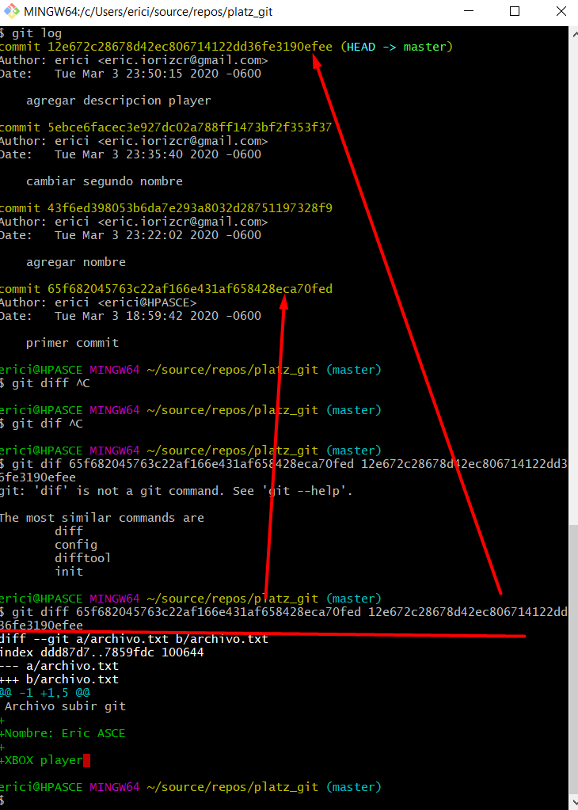
git show "archivo"
 | muestra las diferencias del archivo
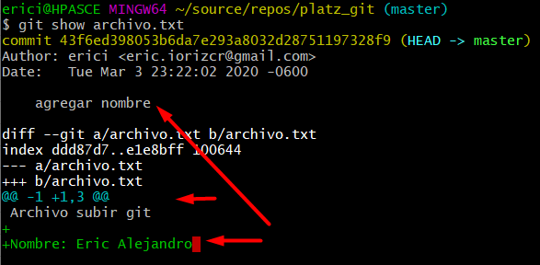

 | En rojo se muestranlas lineas reemplazadas
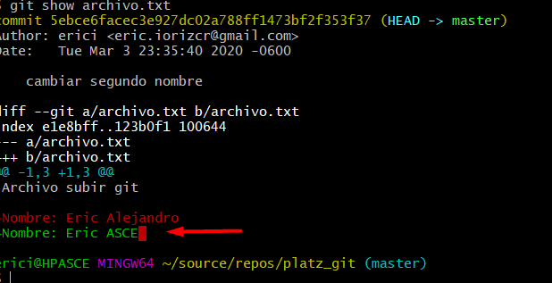

VIM
 | Cuando se envia un commit sin mensaje se muestra una pantalla VIM
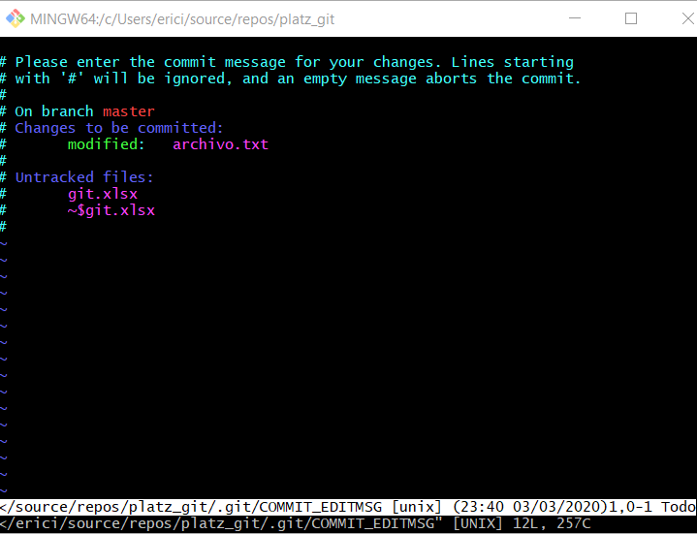

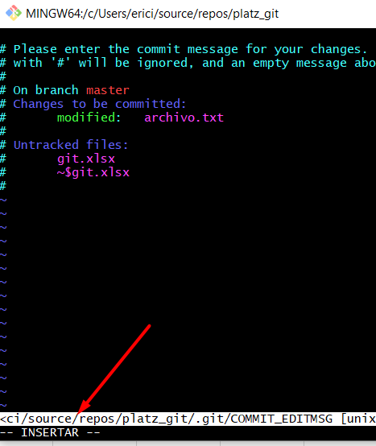
 | Para insertar en esta pantalla se debe de dar clic:
 |  | ESC , SHIFT , i

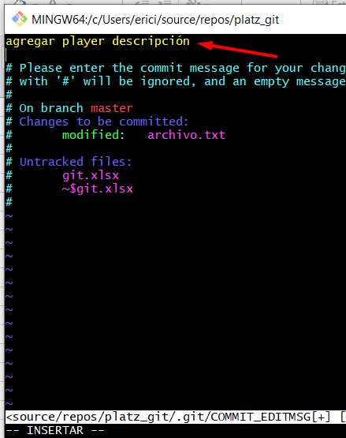

 | Para enviar el resultado se debe de oprimir:
 |  | ESC, SHIFT, Z, Z

git diff "id1" "id2"
 | Muestra las diferencias entre dos archivos indicando el id de la version de las dos versiones a comparar

cmds versiones2
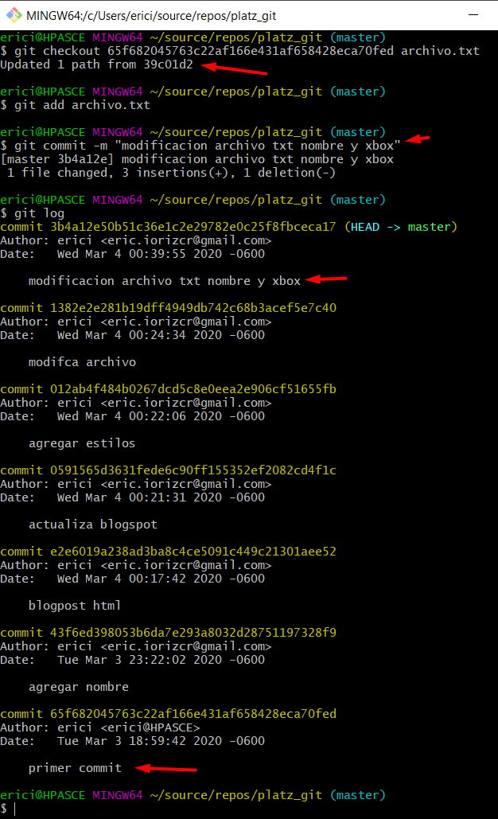
git reset "id version" --hard
 | Regresa a una versión, no hay marcha atrás, todas las versiones posteriores se borran

git add "carpeta/archivo"
 | para agregar archivos en carpetas se deben de especificar las carpetas

git log --stat
 | Muestra detalle de las modifcaciones en cada commit
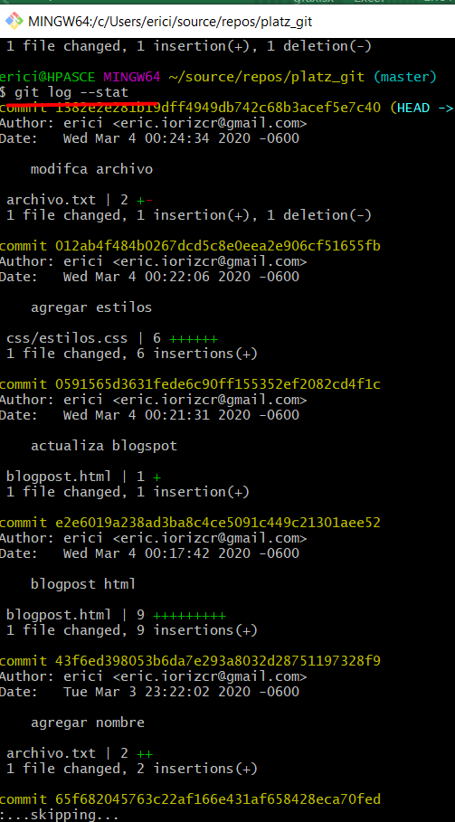

git checkout "id version" "archivo"
 | Recuperar el archivo en esa version de commit
 | Si se hace commit se va a regresar la version
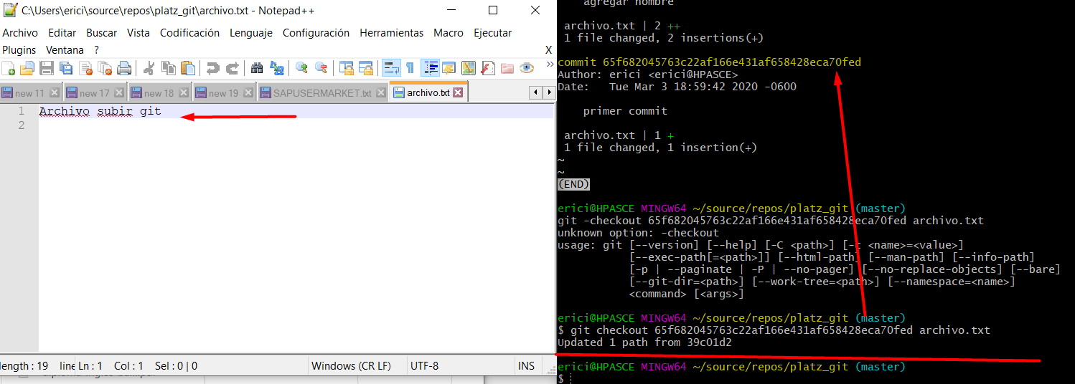

git checkout master "archivo"
 | Recupera la version en commit del master del archivo (ultima version)

git checkout & commit
 | Se puede recuparar un archivo y modificar y commit y generar un nuevo cambio

branches
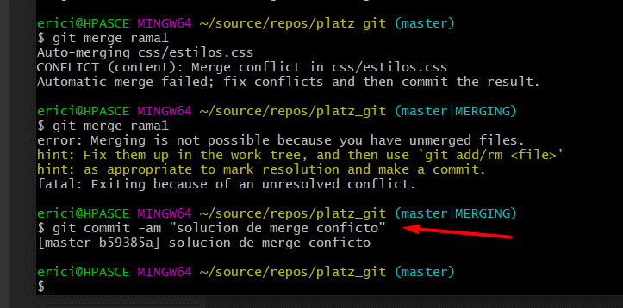
git branch "nombre"
 | Crear una rama

git checkout "nombre rama"
 | cambiar de rama

 | Modificar archivo y guardar en rama
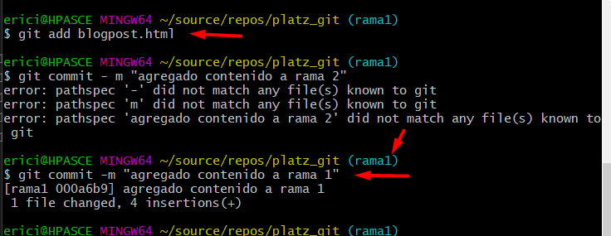

 | Al guardar en una rama el contenido se queda en esa rama, si cambiamos a otra rama o em master nos muestra la ultima version guardada en cada rama
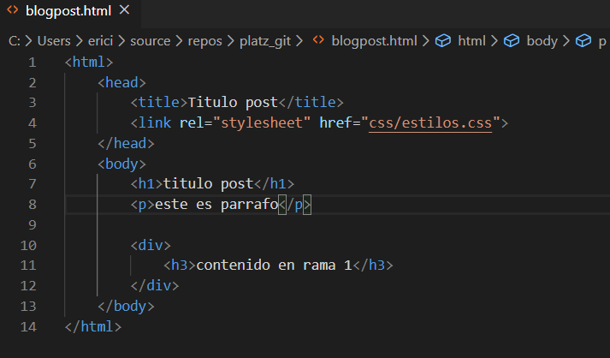

git checkout master
 | Al mover en ramas se muestra el contenido en cada archivo
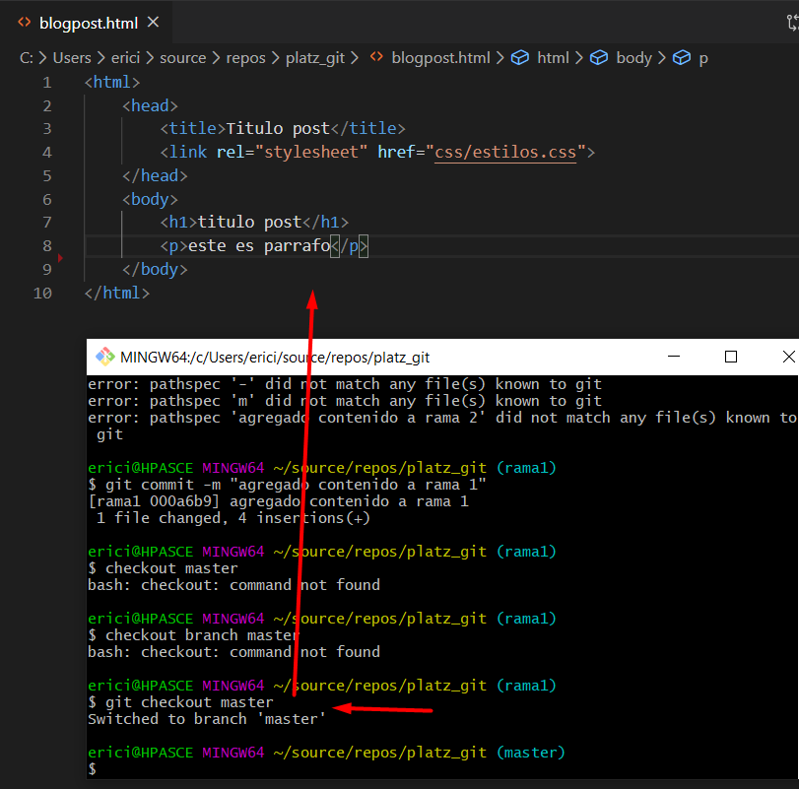

git commit -am "comentario"
 | Se puede usar el -am cuando el archivo anteriormente ya se ha cargado con un add, el -am realiza un add y un comentario al mismo tiempo

 | Master en verde con un titulo

 | rama 1 con colores verde y dos titulos
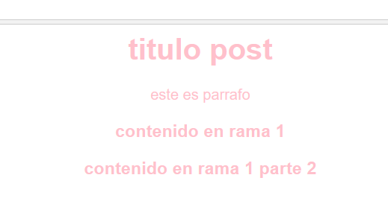

git branch
 | Muestra las ramas que existen y la que esta seleccionada

git merge "rama"
 | unir ramas, se posiciona en la primcipal, se indica cual se unira a ella

 | Se mantien los cambios de ambos, con las modificaciones mas recientes
 |  | Titulos de ambos
 |  | Color de la ultima modificacion

shit + ( Z, Z )
 | Salir de las pantallas especiales de git (VIM)

git merge "rama"
 | Cuando se hace merge de dos ramas diferentes que modificaron la misma linea ocasiona conflictos

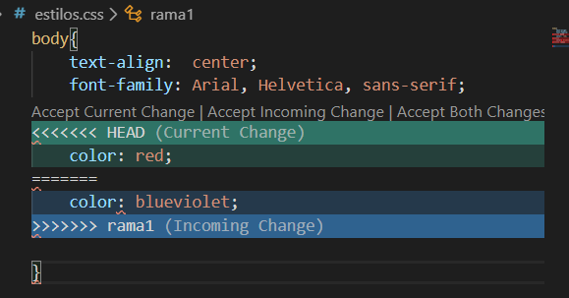

 | Visual studio code nos da opciones de mantener el de la rama actual, la rama proveniente o ambos

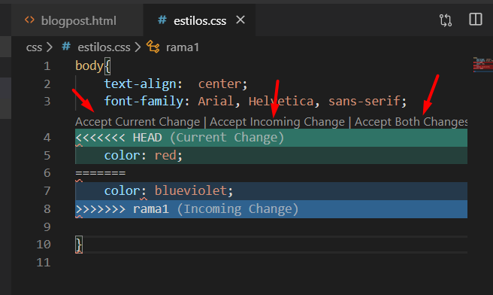

 | Cuando hay un conflicto es necesario decidir q cambios se quedan y despues hacer un commit para terminar el merge pendiente

Subir Proyecto de git a github
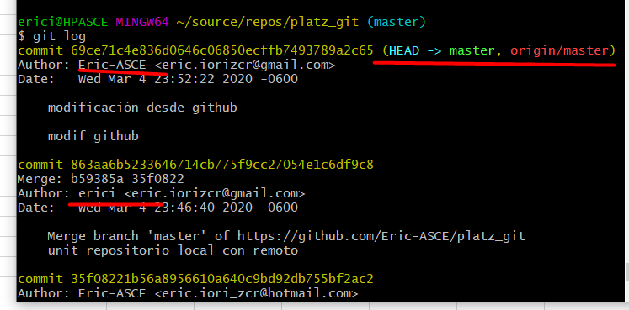
git remote add origin https://github.com/Eric-ASCE/platz_git.git
 | asignar un origen remoto al proyecto
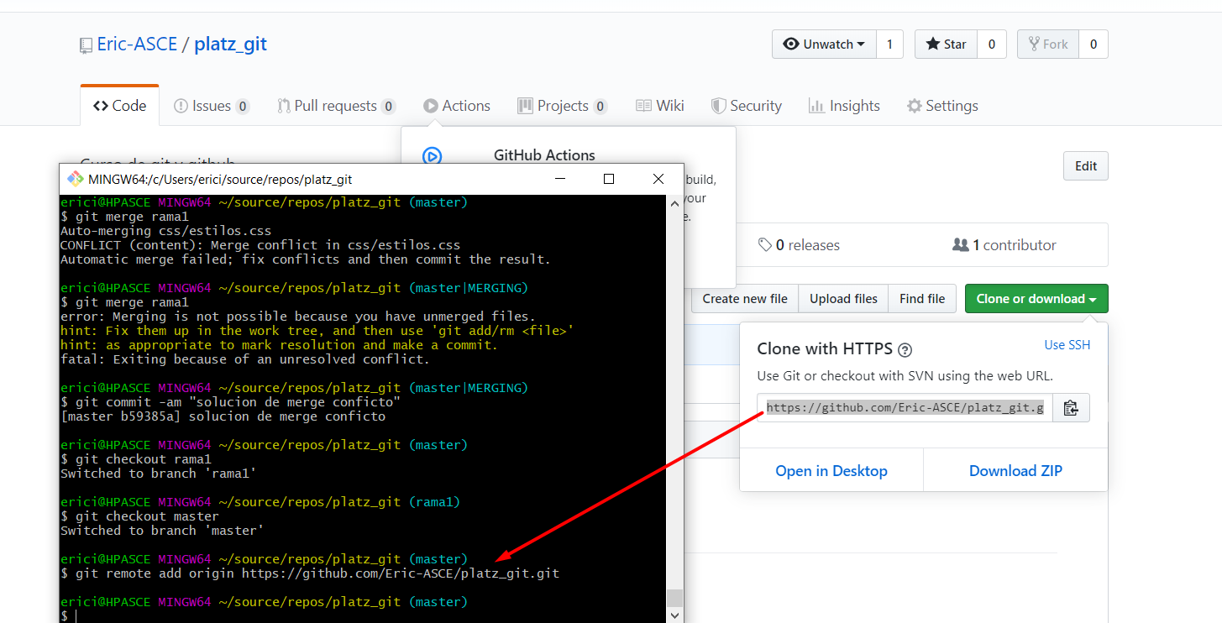

 | Se agrega a git un nombre de origen y rutas de internet

git remote
git remote -v
 | Mostrar caracteristicas del origen remoto asignado al proyecto
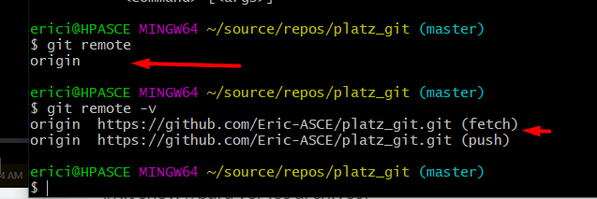

git push origin master
 | subir a repositorio web el repositorio de git local

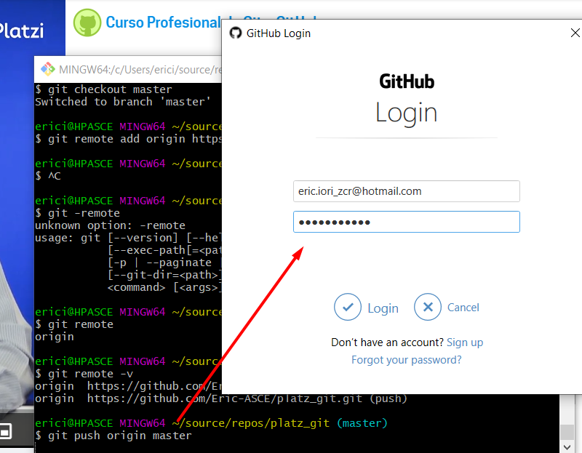

 | Puede ocasionar errores ya que no se han bajado los cambios del repositorio remoto

git pull origin master
 | descargar cambios del repositorio remoto
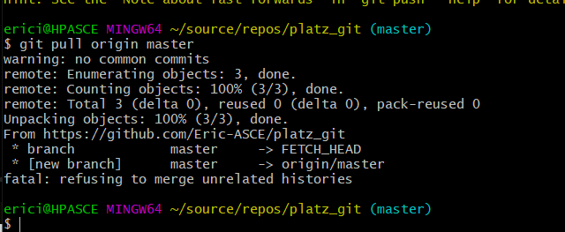

 | No trae las historias no relacionadas
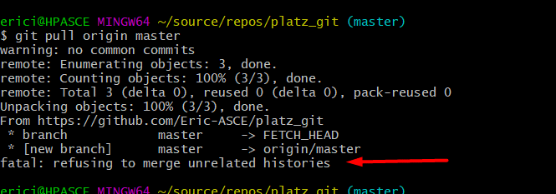

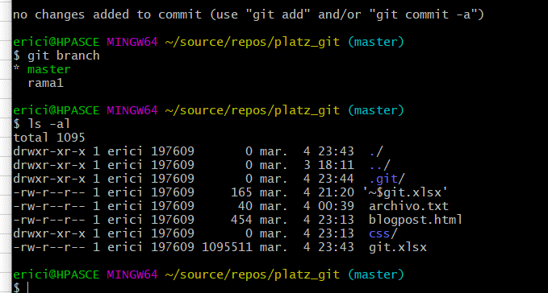

git pull origin master --allow-unrelated-histories
 | Descarga todos los archivos remotos
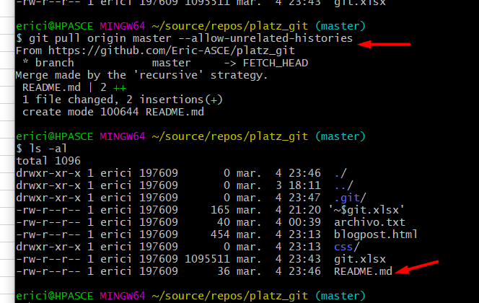

 | Subir los cambios a repositorio remoto

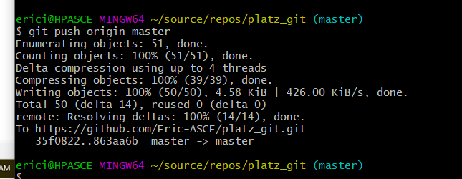

git pull origin master
 | Al traer cambios desde web nos indica quien es el autor y las master fusionadas

git cifrado SSH, tags
ssh-keygen -t rsa -b 4096 -C "eric.iorizcr@gmail.com"
 | rsa
 |  | algoritmo
 | -b 4096
 |  | complejidad

 | Se genera la clave privada y publica
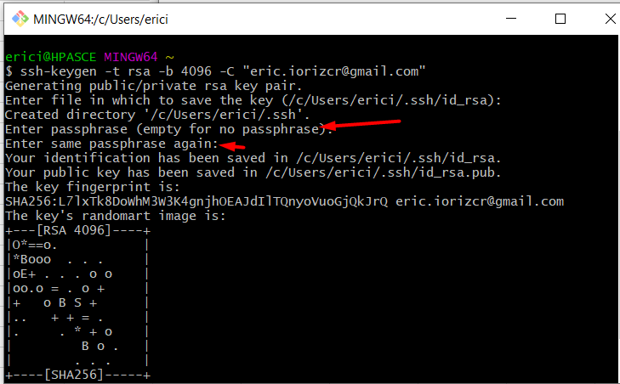

eval $(ssh-agent -s)
 | Evaluar que el servidor de SSh esta corriendo

ssh-add ~/.ssh/id_rsa
 | Añadir la llave privada

 | Copiar el contenido de la llave publica

 | Ir a repositorio web
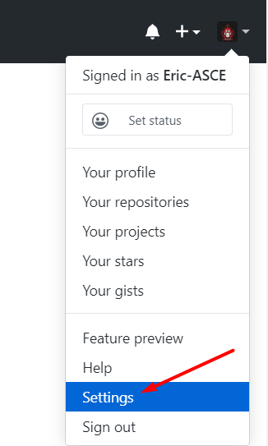

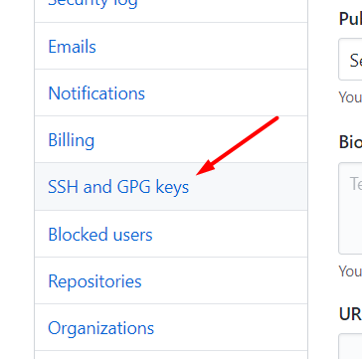

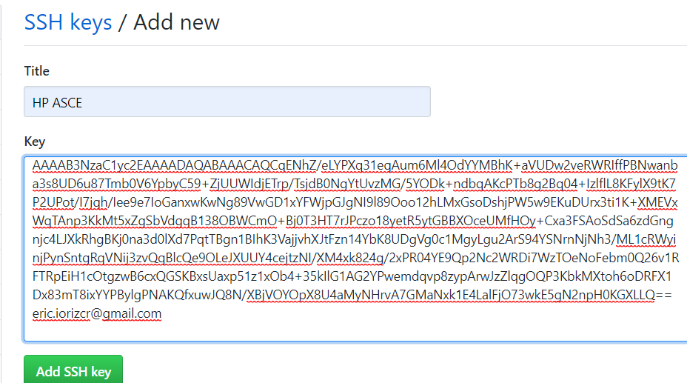

 | Copiar URL para clonar con SSH
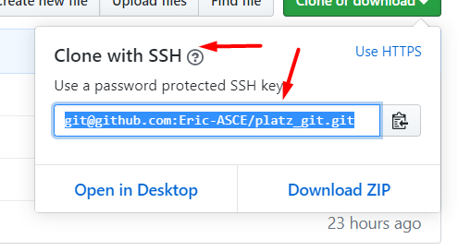

git remote set-url origin git@github.com:Eric-ASCE/platz_git.git
 | cambiar de https a ssh
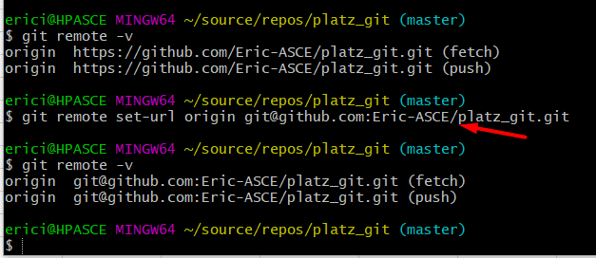

git pull "nombre repo" "rama"
 | La primera vez cuando fue agregado el SSH pregunta si es una direccion segura
 | Se especifica el nombre del repositorio y la rama que s eva a traer
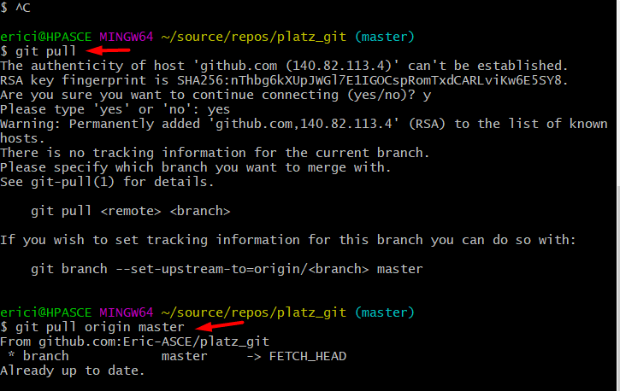

git push "nombre repo" "rama"
 | subir cambios
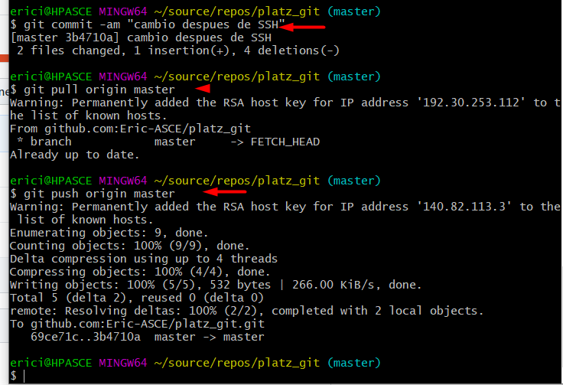

git log --all --graff
 | muestra el historial de commits y sus ramas y como se han fusionado
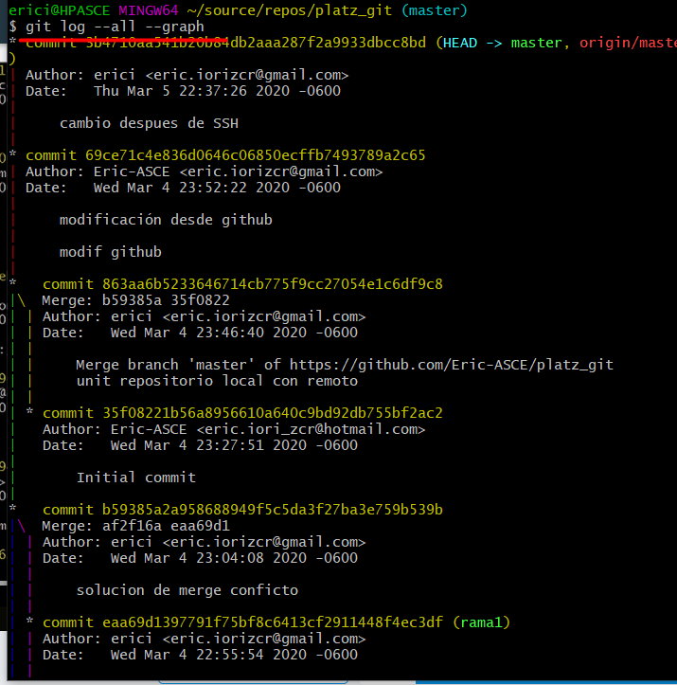

git log --all --graph --decorate --oneline
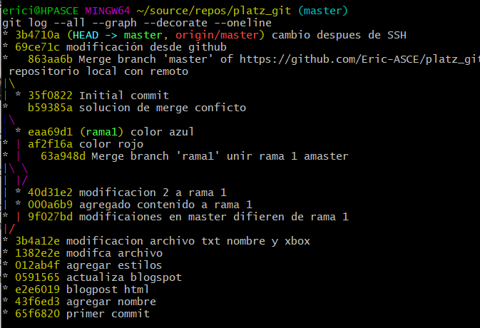

alias arbol_git="git log --all --graph --decorate --oneline"
 | Se pueden generar alias para llamar comandos grandes y hacer mas facil su invocacion
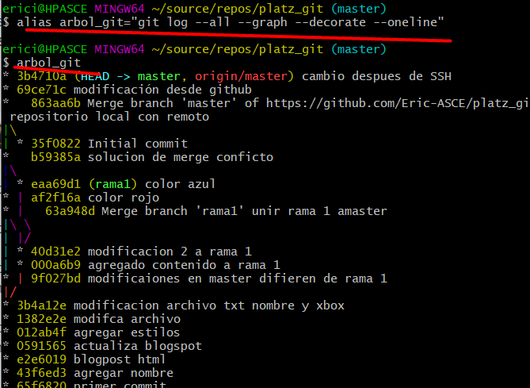

git tag -a v0.1 -m "resultado hasta implementar SSH" 3b4710a
 |  | Los tags sirven para dejar un comentario mas notorio en proyectos
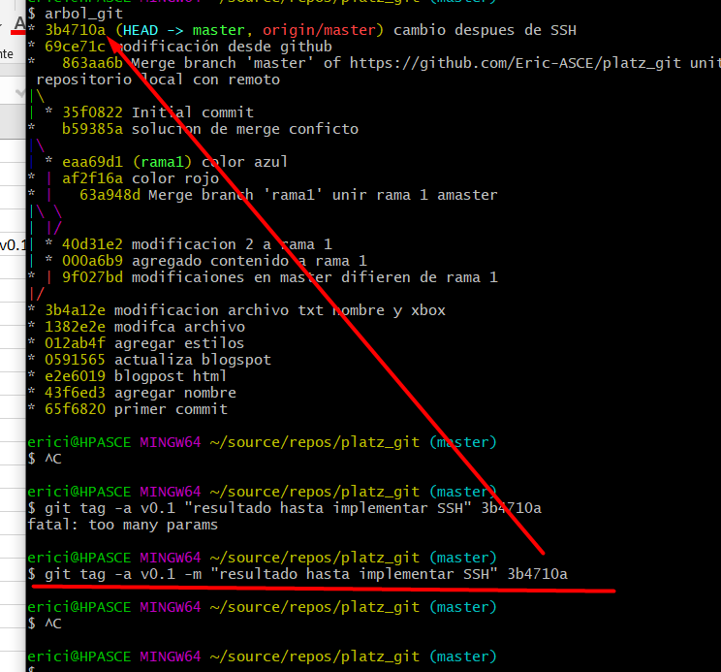

git show-ref --tags

git push origin --tags
 | enviar los tags a los proyectos

 | Los tags se peuden ver en el repositorio web
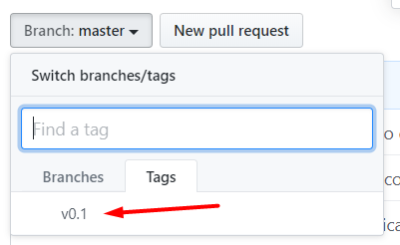

git tag -d tag_mal
 | borrar tag q no se quiere

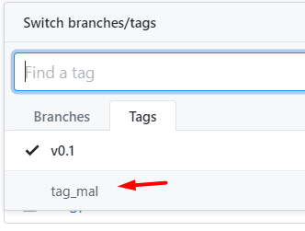



 | Los tags se pueden borrar en el lrepositorio local pero en el remoto quedan aun

git push origin :refs/tags/tag_mal
 | borrar tag remoto

ramas al servidor

git show-branch
git show-branch --all


gitk
 | Muestra en una interfaz la historia del repositorio



 | Crear mas ramas


git push origin rama3
 | mandar ramas al repositorio remoto

pull&merge request
Pull request es un estado en git hub donde se permite alojar los pulls para ser aprobados antes de enviar a productivo o al ambiente de prueba(staging develop)

merge request es un estado en git lab donde se permite alojar los pulls para ser aprobados antes de enviar a productivo o al ambiente de prueba(staging develop)

Se genera un cambio desde una rama
Se envia el push al repositorio remoto


Al enviar el cambio de la rama a git hub detecta que hay un cambio pendiente


Se muestran cuales son las ramas que se deben comparar
Se puede asignar a alguien para su revisión


cuando se genera el pull request es por que se genero un cambio que no se debio de haber pasado y se asigna alguien para que este en cuenta,
la persona a la que se le agina el pull request debe de realizar el merge con master
El que revisa debe de tomar la decisión si se hace el merge o si ve alguna cosa debe de solicitar cambios


Se revisan los cambios y se puede responder con un comentario, aprobar o solicitar cambios


Una vez que estan listos los comentarios y esta aprobado, se debe hacer un merge


una vez realizado el merge se puede eliminar el branch

Fork, contribuir
 | Fork solo se puede hacer en proyectos publicos
 | Fork solo se puede hacer en github

 | Al dar fork a un proyecto se copia un proyecto a mi cuenta de git hub

 | Cuando se realizan modificaciones en el proyecto que se copio con FORK si se desea contribuir al proyecto original se debe de hacer un pull request


 | Crear el pull request

git remote add "upstream" "url remota de donde se hace el fork"
 | para realizar las actualizaciones locales desde un remoto con fork se debe de crear una direccion para hacer el fetch

git pull upstream master
 | traer los datos del repositorio llamado upstream de la rama master

git push origin master
 | se envian los cabios al repositorio remoto
 | Nuestro origen es el fork que se hizo en nuestro git

.gitignore
 | .gitignore tiene las reglas de los archivos que no se deben de subir al repositorio

 | Antes de agregar algo al gitignore se hace la revision de lo q falta de andar al repositorio


 | Al agregar el gitignore ya no se toma en cuenta el archivo jpg

git update-index --assume-unchanged <ruta_al_archivo/nombre>
 | Para quitar de la lista de git los archivos que ya habian sido traqueados y no se desea q sigan subiendo

borrar temporal
git stash
 | Cuando se realizan modificaciones pero te das cuenta que no debiste hacerlas
 | Se puede usar el comando stash para borrar los ultimos cambios hasta el ultimo commit
 | El cambio se guarda en una lista de stash


git stash list
 | Lista de stash generados

git stash pop
 | Recuperar el estado antes de aplicar el stash


git stash branch "nombre rama"
 | Pasar un stash a una rama nueva


 | Al realizar un commit en la rama creada con el stash el master queda como era antes de realizar el stash


git stash drop
 | Se elimina lo que s eguardo en el stash
 | Se puede usar un stash para borrar los ultimos cambios guardados y se borra el stash para que esos cambios se eliminen

git clean

git clean --dry-run
 | Muestra los archivos que serian borrados si se ejecuta el comando git-clean -f

git clean -f
 | Borra los archivos que no han sido traqueados
 | EN ocasiones por temas de permisos no puede borrarlos y pregunta si desea reintentar

git --amend

git commit --amend
 | agrega los cambios realizados al commit anterior
 | Tambien permite modificar el texto del commit anterior

 | AL realizar el amend puede mandar mensaje de que ya existe un cambio y que si deses modficar, elegit "E" editar

 | Permite modificar el comentario


 | Para que el archivo sea tomado en cuenta con el ammend es necesario agregar el archivo nuevamente "git add"

git reset&reflog

 | git reflog
 |  | Muestra con el maximo detalle lo que ha pasado en el proyecto


git reset --hard "id commit"
 | Se puede usar el reflog para ver el detalle de los cambios y ver las versiones

git grep

git grep color
 | Buscar las incidencias de alguna palabra en el proyecto

git grep -n "palabra"
 | Mostrar las incidencias y la linea en que esta

git grep -c "palabra"
 | Contar cuantas veces se usa la palabra en el proyecto

git log -S "palabra"
 | Buscar las incidencias en los commit

comandos colaborativos

git shortlog
 | Muestra los commit que ha hecho cada miembro del equipo


git shortlog -sn
 | commits por usuario

git shortlog -sn --all
 | todos los commit

git shortlog -sn --all --no-merges
 | todos los commit sin contar los merges


git config --global alias.stats "shortlog -sn --all --no-merges"
 | crear comandos que se onvocan con git

git blame blogpost.html
 | mostra el culpable de cada linea del archivo


git blame blogpost.html -c


git "comando" --help
 | mostrar la documentacion del comando


git blame "nombre archivo" Ln,N
 | Mostrar el culpable entre la linea n y N del archivo

git branch -r
 | traer las ramas del repositorio remoto


git branch -a
 | traes todas las ramas

